상품제안서
25절 에이스양장다이어리 | 상품코드: F20537

 |  |  |  |  |  |  | 02-412-0044 | www.easy1.co.kr
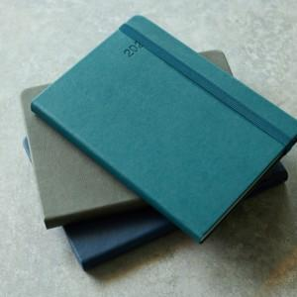

【상세/제작정보】 | ★삽지추가는 500부 이상부터 제작 가능합니다.(별도문의) ★300개미만 불박40000원 ★동판비 60000원

【인쇄/포장옵션】 | 불박 / 포장불가능

【공급단가】 | 수량 | 100~ | 300~ | 500~ | 1,000~ | 3,000~
*VAT별도 | 단가 | 5,390원 | 5,310원 | 5,180원 | 4,980원 | 4,770원

【상품 URL】 | http://www.easy1.co.kr/src/goods_detail.php?gdno=20537

